0 Beispieldaten
Umstellzone 1 (DE27B): 268 Mio kWh
Verteilnetz 3 → 268 Mio kWh
8.000 SLP → 160 Mio kWh
9 RLM → 108 Mio kWh
1x 54 Mio
4x 11,5 Mio → 46 Mio
4x 2 Mio → 8 Mio
Biogasanlage → 20 Mio kWh, ab 2028 Pyrolyse-H2
→ FNB: 248 Mio kWh, 90.000 kW
Umstellzone 3 (DE27A): 1.189 Mio kWh
Verteilnetz 1 → 284 Mio kWh
13.000 SLP → 260 Mio kWh
12 RLM → 12x 2 Mio kWh → 24 Mio kWh
Verteilnetz 2 → 442,5 Mio kWh
20.000 SLP → 400 Mio kWh
16 RLM → 42,5 Mio kWh
1x 12,5 Mio kWh
15x 2 Mio kWh → 30 Mio kWh
2 RLM → 62,5 Mio kWh
1x 50 Mio kWh
1x 12,5 Mio kWh
NgNB 1 → 400 Mio kWh, 135.000 kW
Biogas-Anlage 24 Mio kWh
Elektrolyse 40 Mio kWh , 5.000 kW ab 2031
→ FNB:
1.165 Mio kWh, 385.000 kW
ab 2031 1.125 Mio kWh wg Elektrolyse
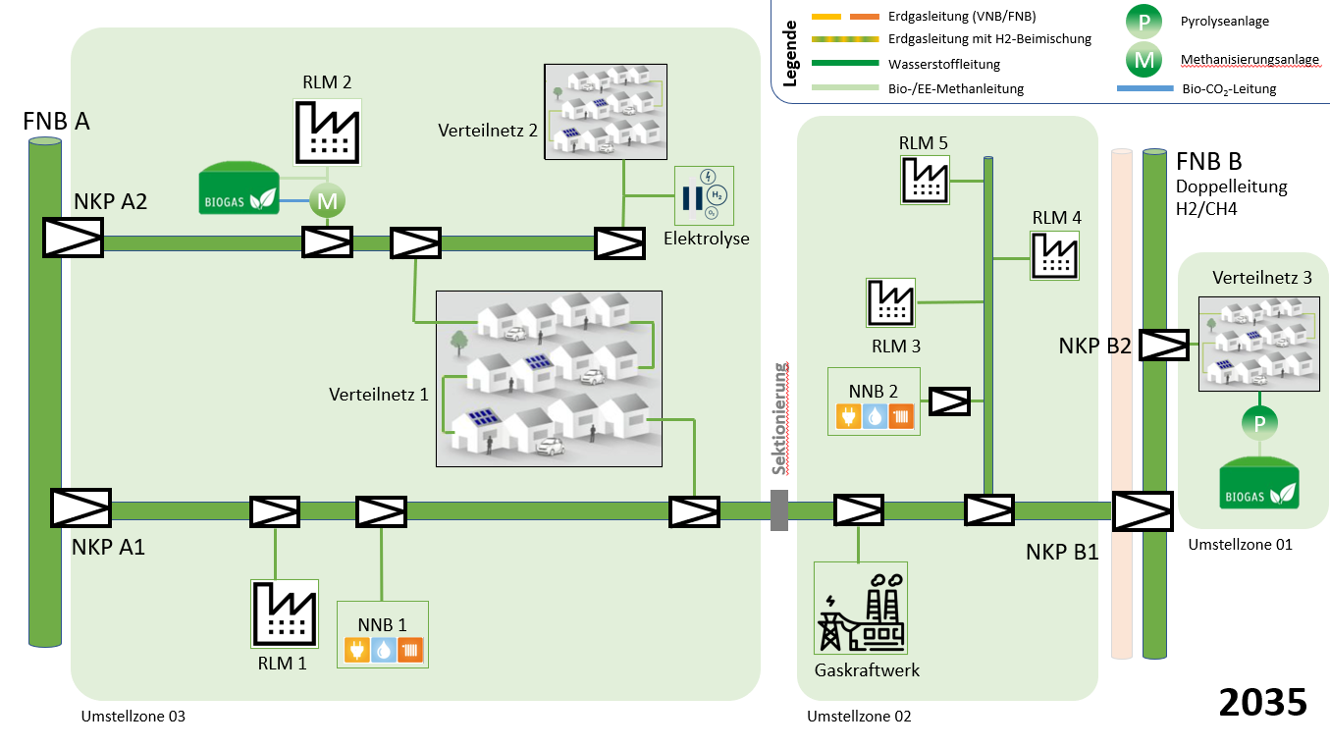

Umstellzone 2 (DE27A): 595 Mio kWh
3 RLM → 245 Mio kWh
1x 70 Mio kWh
2x 12,5 Mio kWh = 25 Mio kWh
Gaskraftwerk → 150 Mio kWh
NgNB 2 → 350 Mio kWh, 115.000 kW
→ FNB: 595 Mio kWh, 200.000 kW

